1
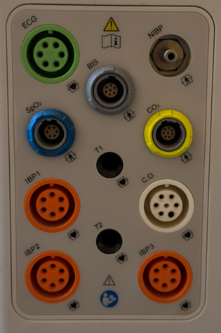
SOLICITUD DE COMPRA PARA UNIDAD DE ABASTECIMIENTO

SERVICIO / UNIDAD REQUIRENTE | Profesional Encargada de Equipos Médicos / SSGG | FECHA | 26/06/2026
NOMBRE REFERENTE | Maite Gonzalez L. | ANEXO | 338642

SOLICITUD: (tipo de articulo y cantidad) | 10 unidades de Brazalete toma presión una via, Libre de latex, adulto 05 unidades de Brazalete toma presión una via, Libre de latex, pediatrico 10 unidades de Sensor SpO2 adulto (completo: cable conector y clip/dedal ó Directo) 05 unidades de Sensor SpO2 pediatrico (completo: cable conector y clip/dedal ó Directo) 03 unidades de Sensor SpO2 neonatal (completo: cable conector y clip/deda ó Directo)

ESPECIFICACIONES: (color, modelo, material) | COMPATIBLE CON MULTIPARAMETROS DRÄGER VISTA 120

MEDIDAS: (si es necesario indicar medidas)

CODIGO ID O CONTACTO PROVEEDOR: (nombre , rut,correo, contacto o ID mercado público)

MOTIVO: (Por qué esta realizando la solicitud) | Uso

MONTO REFERENCIAL DE LO SOLICITADO: | $800,000

**Imagen de entradas:

8
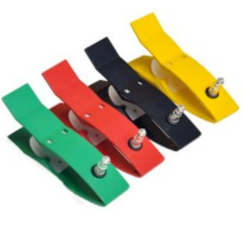 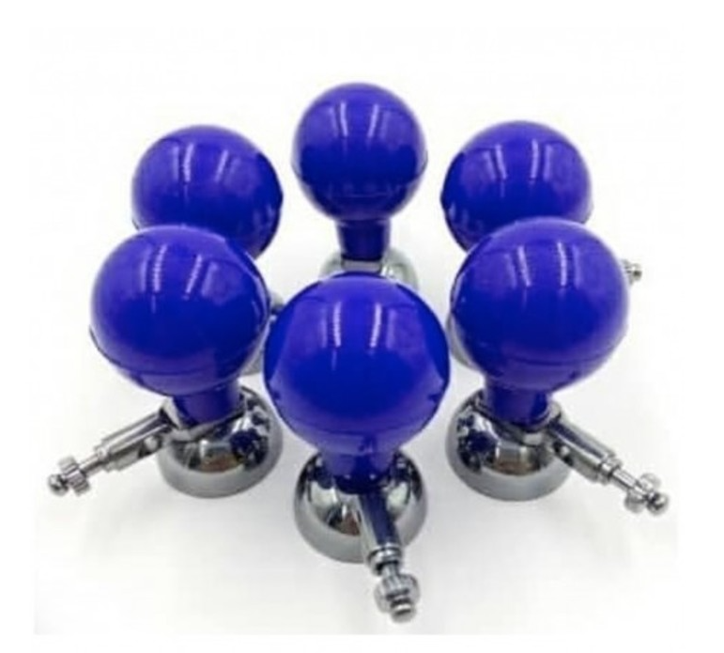
SOLICITUD DE COMPRA PARA UNIDAD DE ABASTECIMIENTO

SERVICIO / UNIDAD REQUIRENTE | Profesional Encargada de Equipos Médicos / SSGG | FECHA | 26/06/2026
NOMBRE REFERENTE | Maite Gonzalez L. | ANEXO | 338642

SOLICITUD: (tipo de articulo y cantidad) | 10 Set de 6 Peras Precordial Adulto para ECG 10 Kit De 4 Pinzas Para Electrocardiograma ECG

ESPECIFICACIONES: (color, modelo, material)

MEDIDAS: (si es necesario indicar medidas)

CODIGO ID O CONTACTO PROVEEDOR: (nombre , rut,correo, contacto o ID mercado público)

MOTIVO: (Por qué esta realizando la solicitud) | Uso

MONTO REFERENCIAL DE LO SOLICITADO: | $500,000

**Imagen referencial:

9
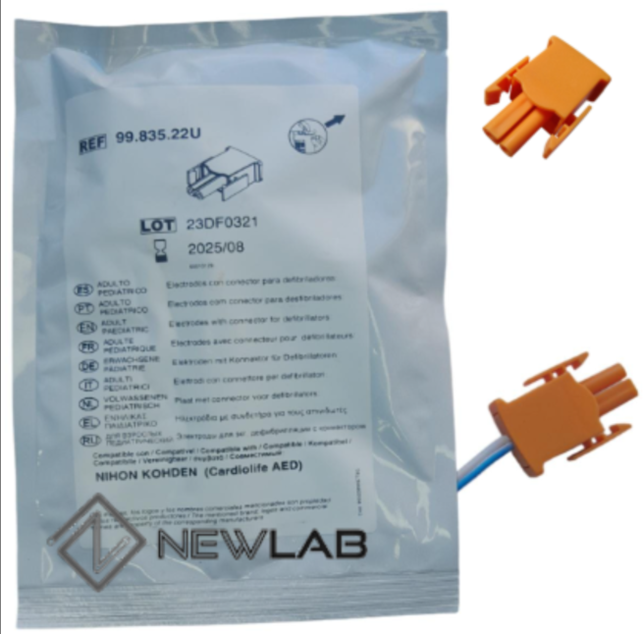
SOLICITUD DE COMPRA PARA UNIDAD DE ABASTECIMIENTO

SERVICIO / UNIDAD REQUIRENTE | Profesional Encargada de Equipos Médicos / SSGG | FECHA | 26/06/2026
NOMBRE REFERENTE | Maite Gonzalez L. | ANEXO | 338642

SOLICITUD: (tipo de articulo y cantidad) | 20 juegos de Parches marcapasos /desfribilador universal (conector naranja; libre de látex) - Vida útil: vigencia mínima de 18 a 24 meses

ESPECIFICACIONES: (color, modelo, material)

MEDIDAS: (si es necesario indicar medidas)

CODIGO ID O CONTACTO PROVEEDOR: (nombre , rut,correo, contacto o ID mercado público)

MOTIVO: (Por qué esta realizando la solicitud) | Uso

MONTO REFERENCIAL DE LO SOLICITADO: | $800,000

**Imagen referencial:

